01_scrapyd传参到爬虫
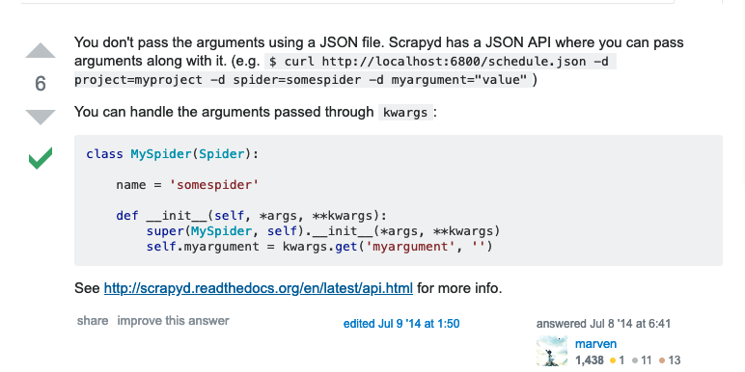
curl http://localhost:6800/schedule.json -d project=myproject -d spider=somespider -d adv_key=adv_key

广告主对应Key，爬虫与后台Key统一

03_下载原始数据
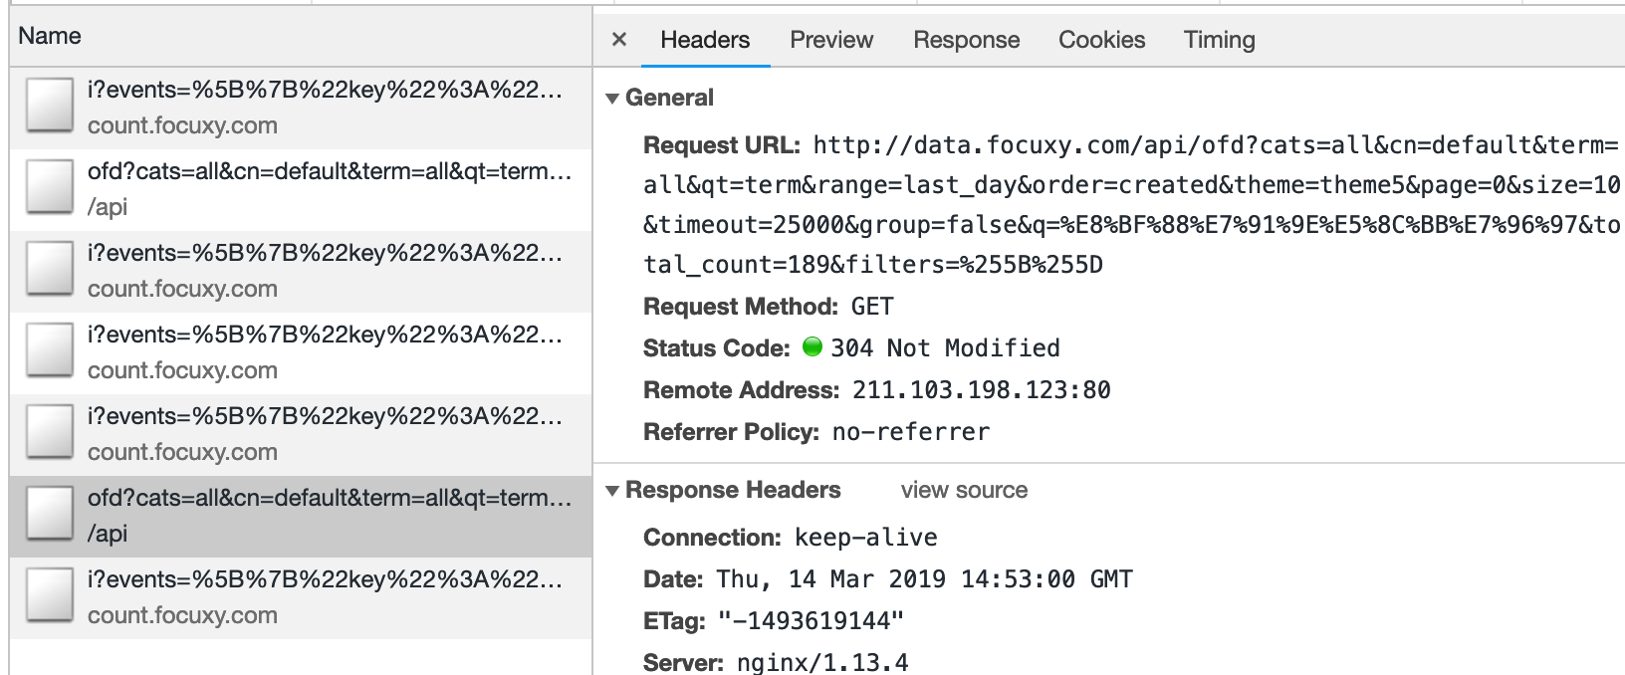
1. 请求离线下载

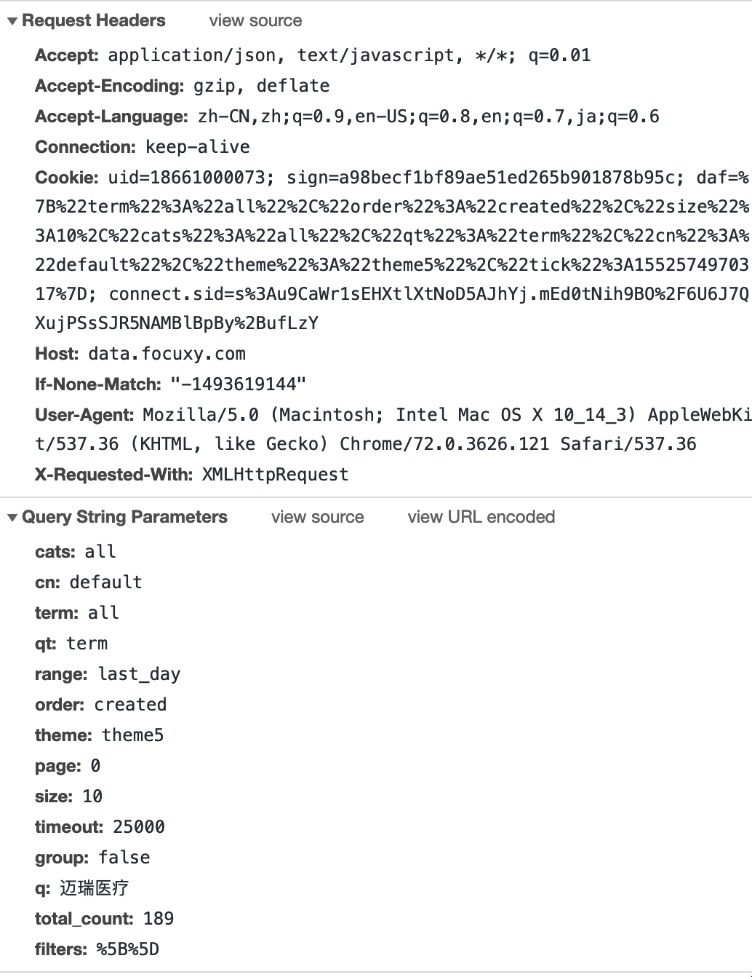
cats: all
cn: default
term: all
qt: term
range: 2019/02/01~2019/02/01
order: created
theme: theme5
page: 0
size: 10
timeout: 25000
group: false
q: +("迈瑞医疗")
total_count: 196

2. 返回离线结果名称

3. 查询状态

4. 获得查询结果
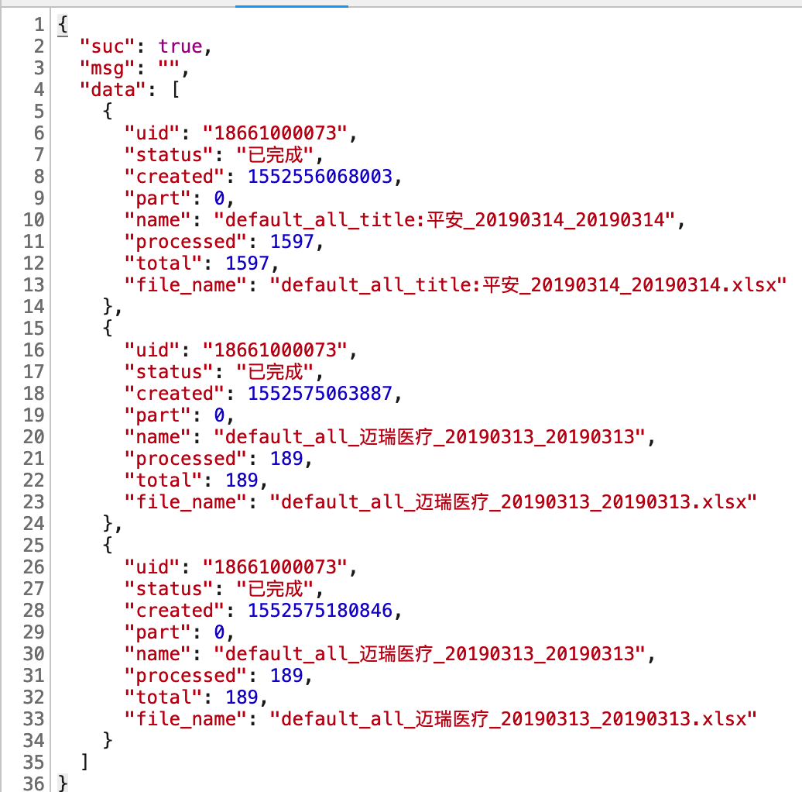

5. 下载文件
http://data.focuxy.com/files/default_all_title:%E5%B9%B3%E5%AE%89_20190314_20190314.xlsx

下载报告

6. Excel做解析，Redis查重
打开大量数据
https://openpyxl.readthedocs.io/en/stable/optimized.html

04_生成快捷报告
1. 请求生成快捷报告，获取报告地址
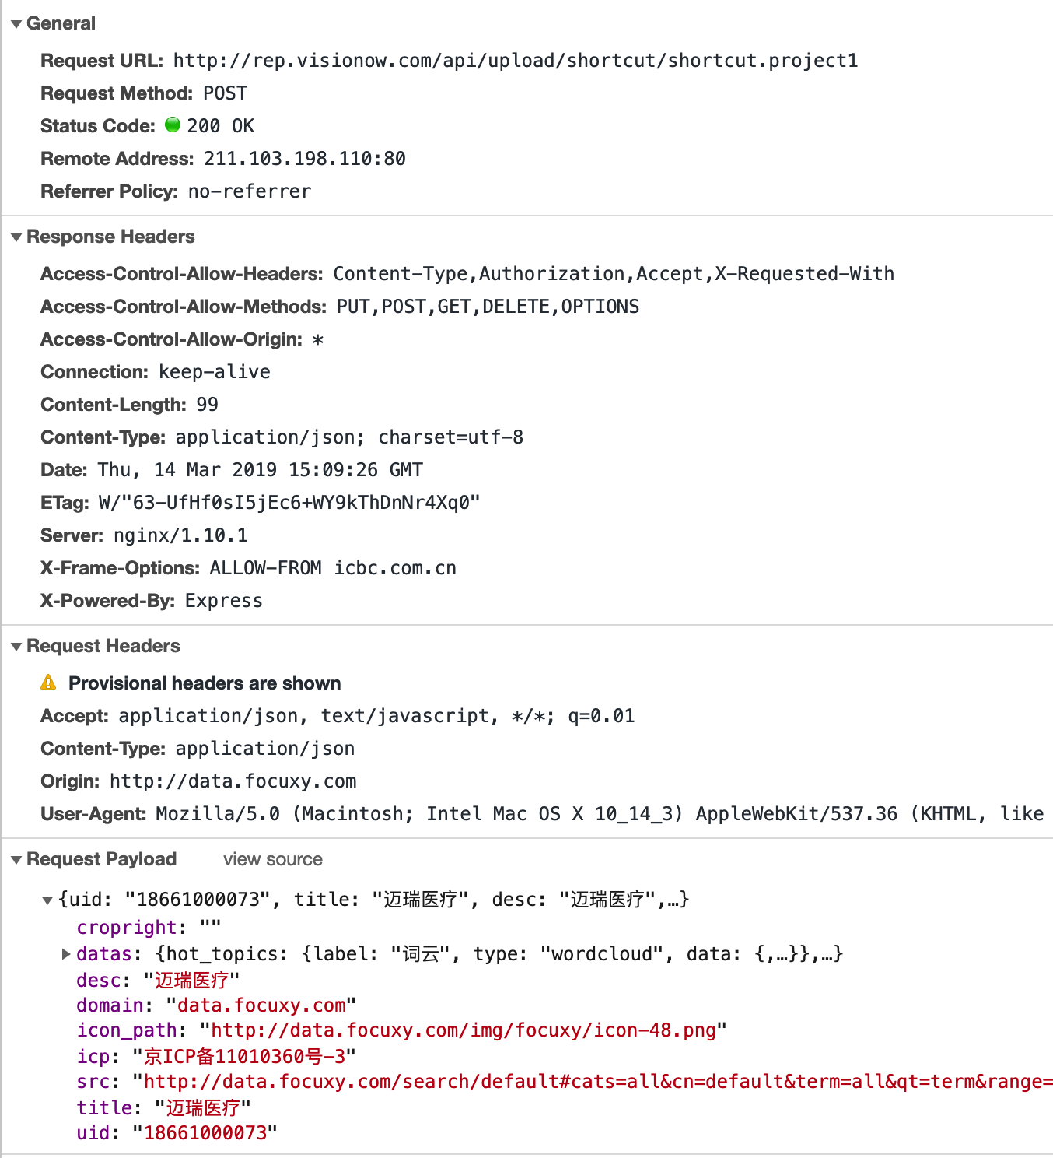

2. 根据结果URL获取实际content

